Respostas ao formulário 1
Carimbo de data/hora | Qual o seu nome? | Qual a sua idade ? | Você já estudou sobre Saúde Mental na escola? | Caso você NÃO tenha tido este assunto nas aulas, você gostaria de ter? | Você acha que é importante estudar sobre Saúde Mental? Por que? | O que você sabe sobre Saúde Mental? | Você tem interesse em se aprofundar mais sobre no assunto?
3/16/2026 | Mikaella Soares | 17 anos de idade | Sim | Não | Demais nossa | Muitas coisas | Não
3/16/2026 | Ashley Irpelli da Silva Pereira | 14 anos de idade | Não | Sim | Sim, é importante estudar sobre saúde mental porque ela influencia nosso bem-estar, emoções e qualidade de vida. Também ajuda a reconhecer sinais de problemas como Depressão e Ansiedade, facilitando a busca por ajuda e reduzindo o preconceito sobre esses temas. 🧠💙 | Saúde mental é o estado de bem-estar emocional, psicológico e social de uma pessoa. Ela influencia a forma como pensamos, sentimos e agimos no dia a dia, além de afetar como lidamos com o estresse, tomamos decisões e nos relacionamos com os outros. Quando a saúde mental está equilibrada, a pessoa consegue enfrentar melhor os desafios da vida. Porém, quando há dificuldades emocionais ou psicológicas, podem surgir transtornos como Depressão, Ansiedade e Transtorno Bipolar. Cuidar da saúde mental envolve ter hábitos saudáveis, buscar apoio quando necessário e, em alguns casos, procurar ajuda de profissionais da área da saúde. | Sim
3/16/2026 | Sophia Fernandes Martins | 12 anos de idade | Não | Sim | Gosto de aprender | Que o celular e prejudica | Sim
3/16/2026 | Gisele | 17 anos de idade | Não | Sim | Sim, A saúde mental influencia diretamente a forma como pensamos, sentimos e agimos no dia a dia. | Ela influencia a forma como pensamos, sentimos, tomamos decisões e nos relacionamos com outras pessoas. | Sim
3/16/2026 | GRAZIELA J. YAMAMOTO | 16 anos de idade | Sim | Sim | Sim, porque estudar sobre saúde mental ajuda a entender as emoções, lidar melhor com os problemas do dia a dia e cuidar do bem-estar. | Saúde mental é o equilíbrio emocional, psicológico e social de uma pessoa. Ela influencia a forma como pensamos, sentimos, tomamos decisões e lidamos com os problemas da vida. Ter uma boa saúde mental ajuda a manter bem-estar, qualidade de vida e bons relacionamentos. | Sim
3/16/2026 | Ingrid | 17 anos de idade | Sim | Sim | Sim , conscientizar as pessoas que tem um jeito melhor para aliviar a sua dor | Um pouco | Sim
3/16/2026 | Gleyson | 17 anos de idade | Não | Sim | Ansiedade | Pouco | Sim
3/16/2026 | Samuel | 17 anos de idade | Não | Não | Sim, pois é crucial para prevenir doenças, reduzir estigmas e promover qualidade de vida, equilíbrio emocional e produtividade | o que eu sei sobre saúde mental é que se você não cuida ou não trata pode acabar sendo crucial para você contrair uma doença e seu equilíbrio emocional ficar desequilibrado. | Não
3/16/2026 | Marcelle Gurczynska | 15 anos de idade | Sim |  | Sim, acho importante estudar esse tema pois, devemos saber o que passa na nossa cabeça, e como lidar com isso. | A saúde mental, é o nosso psicológico (podenmos dizer assim) | Sim
3/16/2026 | Lana | 17 anos de idade | Não | Sim | Sim, estamos acostumados a falar sobre saúde física em biologia, mas pouco se fala sobre saúde mental na sociologia ou filosofia. | Perdi uma pessoa próxima por problemas mentais, e agora, fazendo um acompanhamento com profissionais, posso dizer que sei até que bastante do assunto. | Sim
3/16/2026 | Giovanna Santos | 17 anos de idade | Sim | Sim | Sim, Porque a saúde mental influencia diretamente como pensamos, sentimos e agimos no dia a dia. Quando uma pessoa entende mais sobre isso, ela consegue lidar melhor com emoções, como tristeza, ansiedade e estresse. | Saúde mental é o estado de bem-estar da mente. Ela influencia como pensamos, sentimos e agimos no dia a dia. Também afeta como lidamos com problemas, emoções e relacionamentos. | Sim
3/16/2026 | Felipe | 16 anos de idade | Não | Sim | Sim, porque muitos adolescentes hoje sofrem com depressao etc e precisam se cuidar | Nada… | Sim
3/16/2026 | Anna Julya | 17 anos de idade | Sim |  | Sim, porque estudando sobre, podemos identificar melhor quando as alterações acontecem e quando devemos procurar ajuda | Saúde mental é basicamente como a nossa cabeça e nossas emoções estão funcionando no dia a dia. É tipo o “estado” da nossa mente | Sim
3/16/2026 | Josué | 15 anos de idade | Não | Sim | Sim, porque é importante entender sobre os problemas que passam pela nossa cabeça | Quase nada | Sim
3/16/2026 | Vinicius | 17 anos de idade | Não | Sim | Com toda certeza é importante porque estudar sobre saúde mental porque ajuda a cuidar de si mesmo e dos outros promovendo bem-estar equilíbrio emocional e uma vida mais saudável | A saúde mental é o estado de bem-estar emocional, psicológico e social de uma pessoa ela influencia como pensamos, sentimos e agimos no dia a dia, além de afetar a forma como lidamos com o estresse e nos relacionamos com os outros, cuidar da saúde mental é importante para manter equilíbrio emocional, qualidade de vida e prevenir problemas como ansiedade e depressão | Sim
3/16/2026 | Nathan Santana | 17 anos de idade | Não | Sim | Sim, pois quanto mais pessoas souberem sobre menos pessoas se sentirão desencorajadas a contarem sobre seus problemas | Que é algo tão importante ou até mais importante que a própria saúde física | Sim
3/16/2026 | Isabella | 12 anos de idade | Não | Sim | Sim | Nada | Sim
3/16/2026 | Flavia Anaí | 17 anos de idade | Sim | Sim | Sim, para que os jovens e adolescentes tenham melhor percepção e base sobre esse tema, na qual, tem sido muito ressaltado atualmente. | Sei que é essencial para qualquer pessoa poder ter uma estabilidade mental, para assim saber lidar com situações do cotidiano. | Sim
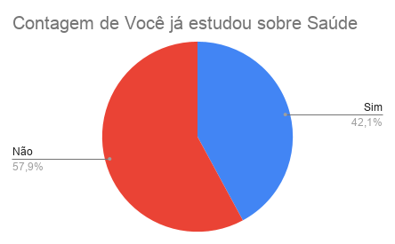
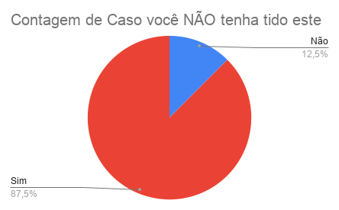
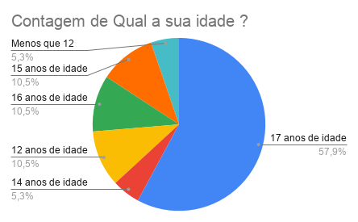
3/16/2026 | Davi | Menos que 12 anos de idade | Sim |  | Sim | Saúde mental é o estado de bem-estar emocional, psicológico e social. | Sim

